字符串函数
函数 | 作用 | 实例
capitalize() | 首字母大写
title() | 每个单词的首字母大写
upper() | 所有字母变成大写
lower() | 所有字母变成小写
swapcace() | 大小写转换
find('要查找的值',开始位置,结束位置) | 查找指定元素第一次出现的位置 |  | 找不到的时候返回-1
index('要查找的值',开始位置,结束位置) | 查找指定元素第一次出现的位置 |  | 找不到的时候返回语法错误
startswith('指定检测开头的值') | 检测字符串是否以指定字符串开头
endswith('指定检测开头的值') | 检测字符串是否以指定字符串结尾
isupper() | 检测字符串是否为全大写
islower() | 检测字符串是否为全小写
isalnum() | 检测字符串是否仅为数字和字母 |  | 中文当作普通字符处理
isalpua() | 检测字符串是否仅为字母 |  | 中文当作普通字符处理
isdigit() | 检测字符串是否仅为数字 |  | 十进制数字
isspace() | 检测字符串是否仅为空白字符 |  | 注意！必须是空格 或 换行
istitle() | 检测字符串是否符合title()的结果
isnumeric() | 检测字符串是否是数值字符串 |  | 整数
isdecimal() | 检测字符串是否是数值字符串 |  | 其实和isnumeric功能一样
split('指定字符') | 使用指定字符切割字符串
splitlines() | 将字符串在回车换行处进行切割 | 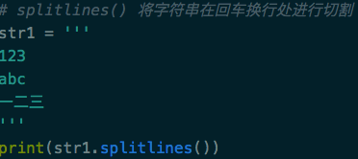 | \r\n 也可以识别
join(要操作的对象) | 将列表中的内容按照指定字符拼接成一个字符串
zfill(指定的长度) | 在原有字符串长度不足指定长度时，用0填充 |  | 在字符串前面填充
center(指定的长度,'指定填充的字符') | 指定字符串长度，并且使得源字符串居中，其余位置使用指定字符填充 |  | 不指定填充字符，默认为空格
ljust(指定的长度,'指定填充的字符') | 指定字符串长度，如果不足会在字符串左边填充指定字符 |  | 不指定填充字符，默认为空格
rjust(指定的长度,'指定填充的字符') | 指定字符串长度，如果不足会在字符串右边填充指定字符 |  | 不指定填充字符，默认为空格
strip('指定字符') | 去掉字符串左右两侧的指定字符，默认为空格
lstrip('指定字符') | 去掉字符串左的指定字符，默认为空格
rstrip('指定字符') | 去掉字符串右的指定字符，默认为空格
直接看实例吧 | 字符串替换 | 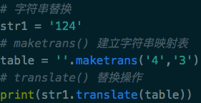 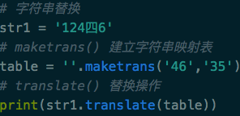 | 替换的字符必须和被替换的字符一样长，多个字符串的替换时，直接写就可以，但是注意被替换字符和替换字符要对应好
format() | 字符串格式化函数 | 用法Google一下 | 可用字符串拼接替换
ord('要转换的字符串') | 把字符串转换成ASCII码
chr('要转换的ASCII码') | 把ASCII码转换成字符串
repr(任意数据) | 获取该变量的原始书写格式
eval() | 将一个字符串当做python代码执行

数学函数
函数 | 作用 | 实例
len() | 计算长度 | 
count('要计算的内容',开始位置,结束位置) | 计算指定字符出现的次数 | 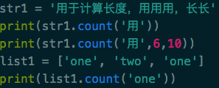
rount('要操作的数字') | 四舍五入 |  | 注意 4.5-4.9 不会向上进5
abs('数字') | 对一个数值获取其绝对值操作
sum(数字序列) | 将一个序列的数值进行相加求和
max(序列) | 获取最大值
min(序列) | 获取最小值
pow(数值,次方) | 返回一个数值的N次方
round(数值) | 对一个数值进行四舍五入操作
range(开始数值,结束数值,每次递增的数值) | 产生连续数据的序列 |  | 返回一个range类型的序列，此序列不包含最后一位(10)，第一个参数默认为0，第三个参数默认为1

列表函数
函数 | 作用 | 实例
index(要获取位置的值) | 获取指定值在列表中的位置
append(新元素) | 向列表的末尾添加新元素
clear() | 清空列表 | 
copy() | 复制列表 | 
count(指定的元素) | 统计列表中指定元素出现的次数
extend(被继承的列表) | 将一个列表继承另一个列表 | 
insert(索引,值) | 在指定位置之前插入值
pop() | 移除列表中的最后一个元素
remove(要移除的值) | 移除列表中指定的值 |  | 这里不是写要移除值的索引，而是值
reverse() | 列表反转 | 
sort(reverse=True) | 排序 |  | "reverse=True" 不填默认为升序

元组函数
函数 | 作用 | 实例
len() | 获取元组的长度
max() | 获取元组中的最大值
min() | 获取元组中的最小值
count() | 获取指定值在元组中出现的次数
tuple() | 将其他类型转化为元组 | 
index() | 获取指定值在元组中的索引值

集合函数
函数 | 作用 | 实例
len() | 获取集合的长度
max() | 获取集合中的最大值
min() | 获取集合中的最小值
set() | 创建一个空集合
clear() | 清空集合
pop() | 删除集合中的一个元素
remove(元素) | 删除集合中指定的元素
copy() | 复制一个集合
discard(元素) | 删除集合中指定的元素
difference() | 获取集合之间的差集 | 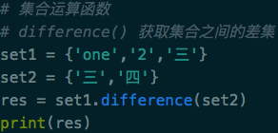
difference_update() | 获取集合之间的差集，并将差集赋值给第一个集合
intersection() | 获取集合之间的交集 | 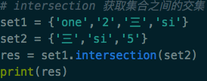
intersection_update() | 获取集合之间的交集，并将交集赋值给第一个集合
union | 获取两个集合的并集 | 用法跟获取差集什么的一样
update | 获取两个集合的并集，并把它赋值给第一个集合 | 用法跟获取差集什么的一样
issuperset | 检测集合1是不是集合2的超集 | 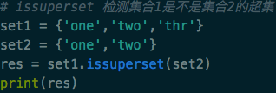 | 超集就是集合1中包含所有集合2中的内容
issubset | 检测集合1是不是集合2的子集 | 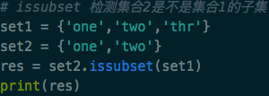
frozenset | 创建一个冰冻集合

